Gráfico 1
MINISTERIO DE HACIENDA
DIRECCIÓN GENERAL DE PRESUPUESTO
DIRECCIÓN DE ESTUDIOS ECONÓMICOS Y SEGUIMIENTO FINANCIERO

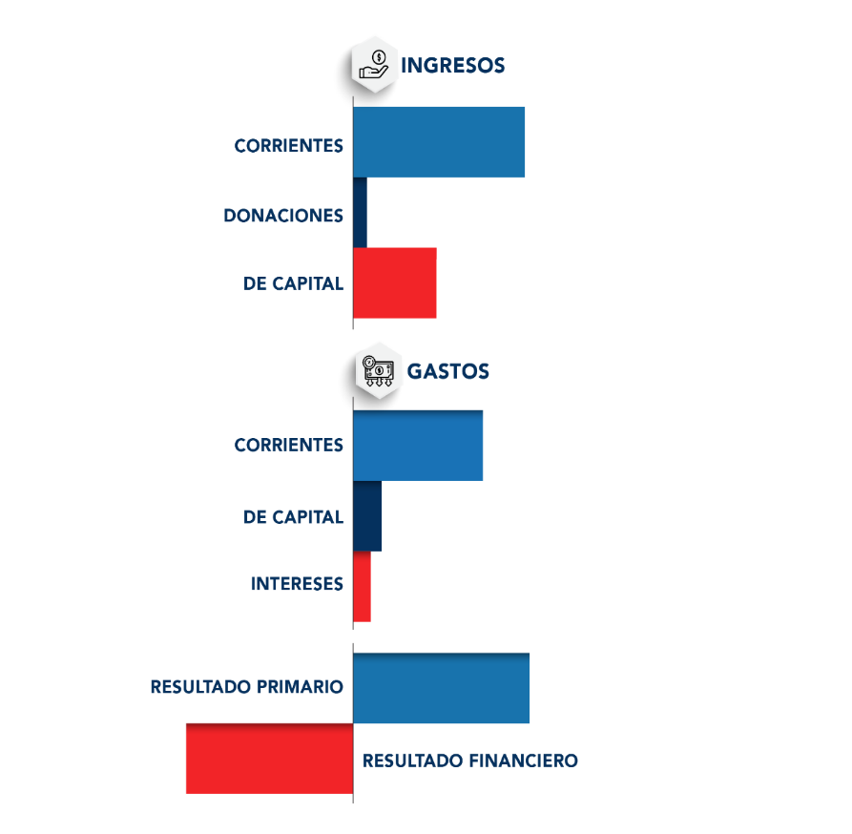
0.0
46.8
 | Gráfico 1. Resultados Presupuestarios del Gobierno Central
 | (Enero 2024)
 | Valores en millones de RD$

Notas:
1.Se incluyen los Recursos de Captación Directa.
Fuente: Sistema de Información de la Gestión Financiera (SIGEF).

Ilustración 1
 | MINISTERIO DE HACIENDA
 | DIRECCIÓN GENERAL DE PRESUPUESTO
 | DIRECCIÓN DE ESTUDIOS ECONÓMICOS Y SEGUIMIENTO FINANCIERO

Ilustración 1. Figuras Impositivas con Mayor Recaudación
En millones de RD$
Impuesto sobre la Transferencia de Bienes Industrializados y Servicios (ITBIS)
33,927.9
Impuesto sobre la renta proveniente de salarios
9,521.9
Impuesto sobre la renta de las empresas
12,158.1
Impuestos arancelarios
4,316.3
Otros arrendamiento de bienes inmuebles 17,438.0

Impuesto sobre la renta proveniente de salarios
5,693.4

 | Nota: *Cifras Preliminares.
 | 1.Fecha de imputación al 31/01/2024 // Fecha de registro al 07/02/2024.
 | Fuente: Sistema de Información de la Gestión Financiera (SIGEF).

Mapa 1
 | MINISTERIO DE HACIENDA
 | DIRECCIÓN GENERAL DE PRESUPUESTO
 | DIRECCIÓN DE ESTUDIOS ECONÓMICOS Y SEGUIMIENTO FINANCIERO

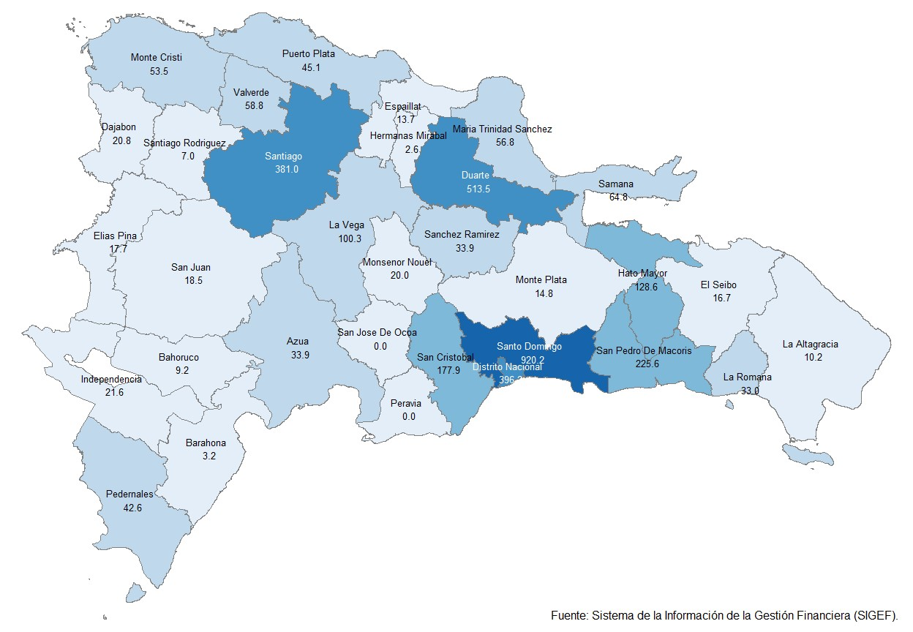
 | Mapa 1. Inversión Pública por Provincia
 | (Enero 2024)
 | Valores en millones de RD$

Notas: *Cifras preliminares.
1. Fecha de imputación al 31 de enero de 2024 // Fecha de registro al 07 de febrero de 2024.
Fuente: Sistema de Información de la Gestión Financiera (SIGEF).

Ilustración 2
 | MINISTERIO DE HACIENDA
 | DIRECCIÓN GENERAL DE PRESUPUESTO
 | DIRECCIÓN DE ESTUDIOS ECONÓMICOS Y SEGUIMIENTO FINANCIERO

Ilustración 2. Top 3 de Instituciones con Mayor Ejecución de Gastos
Enero 2024
Valores en millones de RD$

Impuesto sobre la renta proveniente de salarios
5,693.4

 | Nota: *Cifras Preliminares.
 | 1.Fecha de imputación al 31/01/2024 // Fecha de registro al 07/02/2024.
 | Fuente: Sistema de Información de la Gestión Financiera (SIGEF).

Ilustración 3
MINISTERIO DE HACIENDA
DIRECCIÓN GENERAL DE PRESUPUESTO
DIRECCIÓN DE ESTUDIOS ECONÓMICOS Y SEGUIMIENTO FINANCIERO

 |  | Ilustración 3. Composición del Gasto del Gobierno Central por Finalidad
 |  | (Enero 2024)
 |  | Valores en millones de RD$
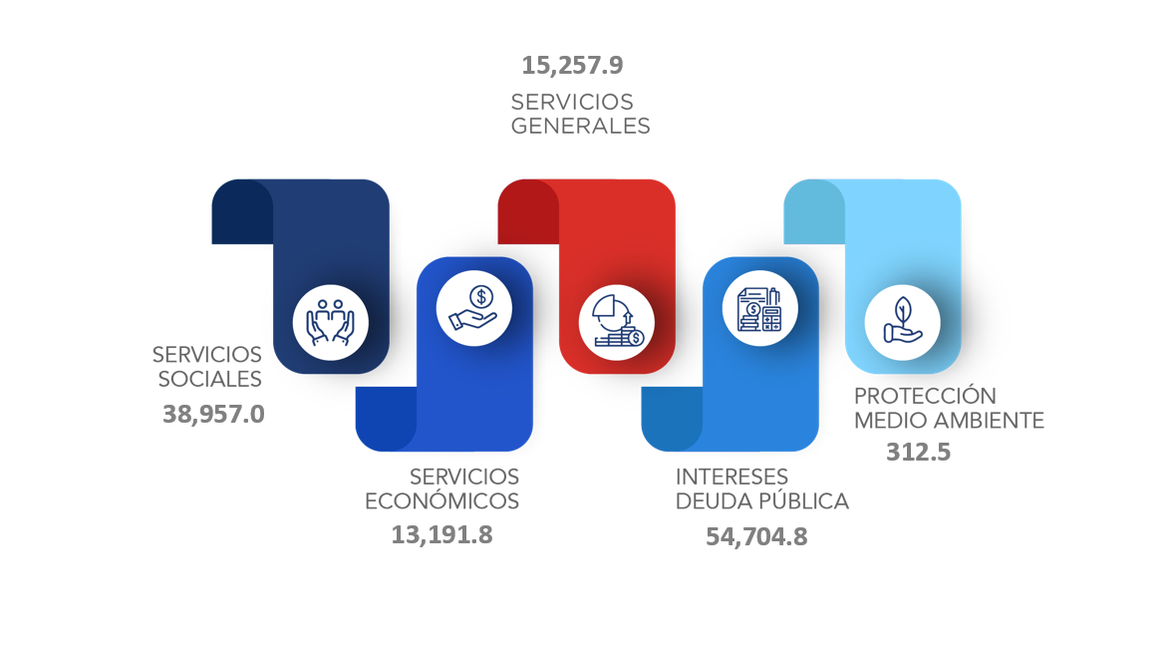

 | Notas:
 | 1. Fecha de imputación al 31/01/2024 // Fecha de registro al 07/02/2024.
 | Fuentes: Elaboración propia con datos del SIGEF.

